画面
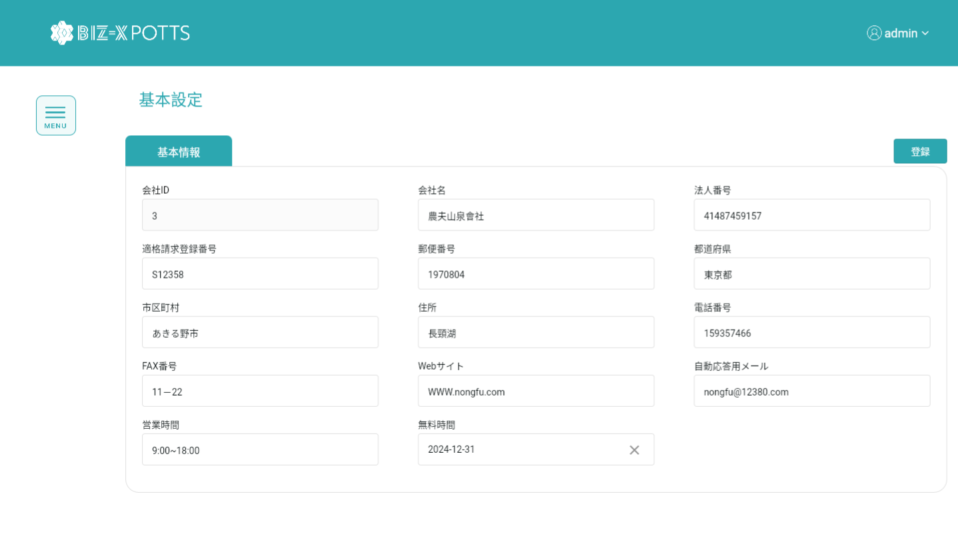
機能設計書 |  | システム名 | プロジェクト名 | 登録日付 | 更新日付
 |  | Biz-X POTTS
画面レイアウト |  | サブシステム名 | 機能名名 | 登録担当者 | 更新担当者
 |  | マスタ | 運用基本情報管理

 | 画面レイアウト

画面 (SP)
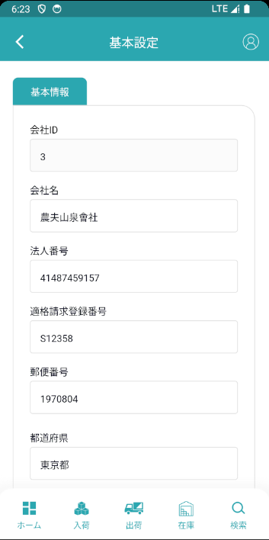
機能設計書 |  | システム名 | プロジェクト名 | 登録日付 | 更新日付
 |  | Biz-X POTTS
画面レイアウト |  | サブシステム名 | 機能名名 | 登録担当者 | 更新担当者
 |  | マスタ | 運用基本情報管理

 | 画面レイアウト

画面項目定義 (SP)
機能設計書 |  |  | システム名 |  |  |  | プロジェクト名 |  |  |  |  |  | 登録日付 |  |  | 更新日付
 |  |  | Biz-X POTTS
画面項目定義 |  |  | サブシステム名 |  |  |  | 機能名名 |  |  |  |  |  | 登録担当者 |  |  | 更新担当者
 |  |  | マスタ |  |  |  | 運用基本情報管理

No | 項目名 | ID | 種類 | 属性 | DB 桁数 | 画面 桁数 | IO | タブ | 必須 | 表示 | 配置 | IME | ref | chk | 書式 |  | 概要 | 登録時仕様 |  | 更新時仕様
 |  |  |  |  |  |  |  |  |  |  |  |  |  |  |  |  |  | 取得元 | 仕様 | 取得元 （照会/削除も同様） | 仕様
PC端を参照
 | 基本情報
 | 会社ID |  |  |  |  |  |  |  |  |  |  |  |  |  |  |  | 修正時表示、非活性 | ytb_base_info(運用基本情報設定) | 会社ID
 | 会社名 |  |  |  |  |  |  |  |  |  |  |  |  |  |  |  |  | ytb_base_info(運用基本情報設定) | 会社名_名称
 | 法人番号 |  |  |  |  |  |  |  |  |  |  |  |  |  |  |  |  | ytb_base_info(運用基本情報設定) | 法人番号
 | 適格請求登録番号 |  |  |  |  |  |  |  |  |  |  |  |  |  |  |  |  | ytb_base_info(運用基本情報設定) | 適格請求登録番号
 | 郵便番号 |  |  |  |  |  |  |  |  |  |  |  |  |  |  |  |  | ytb_base_info(運用基本情報設定) | 郵便番号
 | 都道府県 |  |  |  |  |  |  |  |  |  |  |  |  |  |  |  |  | ytb_base_info(運用基本情報設定) | 住所１
 | 市区町村 |  |  |  |  |  |  |  |  |  |  |  |  |  |  |  |  | ytb_base_info(運用基本情報設定) | 住所２
 | 住所 |  |  |  |  |  |  |  |  |  |  |  |  |  |  |  |  | ytb_base_info(運用基本情報設定) | 住所３
 | 電話番号 |  |  |  |  |  |  |  |  |  |  |  |  |  |  |  |  | ytb_base_info(運用基本情報設定) | 電話番号
 | FAX番号 |  |  |  |  |  |  |  |  |  |  |  |  |  |  |  |  | ytb_base_info(運用基本情報設定) | FAX番号
 | Webサイト |  |  |  |  |  |  |  |  |  |  |  |  |  |  |  |  | ytb_base_info(運用基本情報設定) | URL
 | 自動応答用メール |  |  |  |  |  |  |  |  |  |  |  |  |  |  |  |  | ytb_base_info(運用基本情報設定) | 自動応答用メール
 | 営業時間 |  |  |  |  |  |  |  |  |  |  |  |  |  |  |  |  | ytb_base_info(運用基本情報設定) | 営業時間
 | 無料時間 |  |  |  |  |  |  |  |  |  |  |  |  |  |  |  |  | ytb_base_info(運用基本情報設定) | 無料時間

イベント仕様 (SP)
機能設計書 |  |  | システム名 |  | プロジェクト名 | 登録日付 |  | 更新日付
 |  |  | Biz-X POTTS
イベント仕様 |  |  | サブシステム名 |  | 機能名名 | 登録担当者 |  | 更新担当者
 |  |  | マスタ |  | 運用基本情報管理

PC端を参照
No | 対象 | イベント |  | 処理内容 |  |  | 備考
 |  | 初期化 |  | 検索表ytb_base_info（運用基本情報設定） 検索結果を画面に表示する
 |  | 登録 |  | 画面データをDBに更新する 「会社ID」がない場合 挿入表ytb _base_info（運用基本情報設定） IDがある場合 更新表ytb_base_info（運用基本情報設定） |  |  | ひとつだけ

